10.8票务数
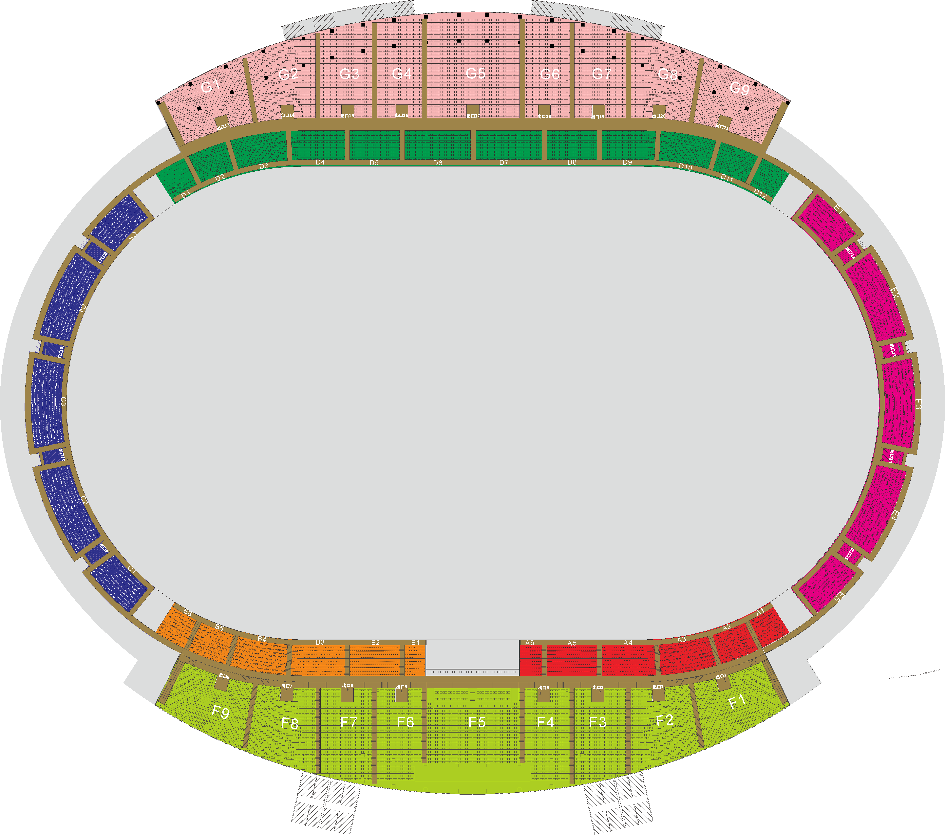
区域类别 | 票务方式 | 具体区域 | 座位数 | 座位数（人） | 备注
客场球迷 | 扫码录票 | C2 | 386 | 386
主场球迷 | 扫码录票 | E3 | 381 | 381 | 含50个啦啦队
学生 | 扫码录票 | D | 2538 | 2,000
招商 | 扫码录票 | G（第九、十排) | 570 | 570
贵宾区 | 扫码录票 | F5（前五排） | 156 | 1,290
 |  | A 4-A6 | 567
 |  | B1-B3 | 567
社会放票区域 | 公众抢票 | A1-A3 | 542 | 6,357
 |  | B4-B6 | 541
 |  | F1-F4、F6-F9（前七排） | 1416
 |  | G（前八排) | 1995
 |  | E1-E2、E4-E5 | 1239
 |  | C4-C5 | 624
 |  |  |  | 10984
备注：C1和C3为客场球迷周围，空座；

